Фінансова Пропозиція
 |  |  |  | Додаток №2 до Оголошення
 | Форма тендерної пропозиції

(Назва Учасника), надає свою пропозицію щодо участі у закупівлі аптечок з наповненням.
Відомості про підприємство |  | Повне найменування учасника – суб’єкта господарювання
 |  | Ідентифікаційний код за ЄДРПОУ або реєстраційний номер облікової картки платника податків
 |  | Реквізити (адреса - юридична та фактична, телефон, факс, телефон для контактів, e-mail, розрахунковий рахунок)
Відомості про особу (осіб), які уповноважені представляти інтереси Учасника |  | (Прізвище, ім’я, по батькові, посада, контактний телефон).
Допускаються будь-які аналоги з технічними та функціональними характеристиками не гірше наведених. Учаснику необхідно вказати модель (торгову марку), виробника та детально зазначати технічні характеристики продукції у відповідності до параметрів та вимог технічного опису даної таблиці (у разі пропозиції аналогу) та обов’язково надати взірці самої аптечки та її складових. Вартість доставки має бути врахована у вартість товару.

№ п/п | Технічні характеристики та опис |  | Кількість, шт | Ціна, за одиницю, (з урахуванням всіх податків і зборів) * | Вартість, грн., (з урахуванням всіх податків і зборів) *

 | Запит** | Пропозиція (вказати модель (торгову марку), виробника, параметри та характеристики продукції) | Запит
1 | 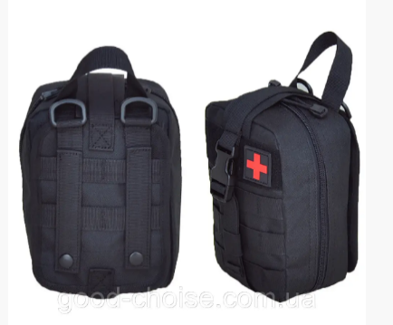 Аптечка з наповненням • Засіб для зупинки кровотечі "Дніпро 2" або "СІЧ" - 2шт. • Оклюзійна наліпка HyFin ® Vent Compact Chest Seal Twin Pack - 2шт. •Бандаж ізраїльський компресійний PerSys Medical абдомінальний 6" - 1шт. • Гемостатичний (кровоспинний) Z-бинт ГЕМОСТАТИК - 1 шт • Маркер водостійкий для нанесення інформації (синього кольору) - 1шт. • Рукавички нітрилові нестерильні оглядові, розмір L, блакитні - 2 пари. • Армований скотч у рулоні 50 мм х 2,5 м - 1шт. • Пластир катушка в котушці, на бавовняній основі 3см х 500см- 1шт • Бинт марлевий медичний нестерильний 7 м х 14см - 1 шт • Кровоспинний компресійний бинт - 1 шт • Термоковдра 210х160 см - 1шт. • Футляр (сумка), міцна водонепроникна поліефірна тканина 600D, система кріплення Molle, чорний колір як на фото 19х15х9 см - 1шт. • Картка пораненого (TCCC CARD) - 1шт. • Ножиці парамедичні 15 см- 1шт. |  | 330 |  | 0.00
Всього вартість пропозиції, грн* |  |  |  | 0.00
* Товариство Червоного Хреста України є громадською неприбутковою організацією і просить надати максимальні знижки на товари, вказані у тендерній пропозиції.
** Закупівля відбувається одним лотом

Умови оплати _______________________________ (прописати).
Термін поставки з дати підписання договору ______________________ (вказати кількість календарних днів).

Примітка: вартість одиниці продукції та загальну вартість пропозиції потрібно заповнювати у гривнях, зазначаючи цифрове значення, яке має не більше двох знаків після коми.
Ми погоджуємось, що всі витрати, пов’язані з доставкою товару, завантажувально-розвантажувальними роботами, здійснюються за рахунок Постачальника за наданою адресою.
Ми погоджуємося з умовами, що Замовник має право розділити дану закупівлю між декількома постачальниками за умови наявності більш вигідних умов на різні позиції.
Ми погоджуємося з умовами, що Замовник має право самостійно змінювати обсяги закупівлі в залежності від наявного фінансування до підписання договору.
Ми погоджуємося з умовами, що Ви можете відхилити нашу чи всі надані пропозиції, та розуміємо, що Ви не обмежені у прийнятті будь-якої іншої пропозиції з більш вигідними для Вас умовами.
Ми погоджуємось зафіксувати цінову пропозицію протягом 90 днів календарних днів з моменту подачі
Подаючи свою пропозицію ми підтверджуємо повну комплектацію та відповідність умовам зазначеним у Оголошенні.
Учасники повинні надсилати тендерні пропозиції з підписом і печаткою

 | Керівник організації/ФОП:____________________________ ( ____________________)
 | МП підпис ПІБ

